jenkinsリリース手順
システム名 |  |  | ASWツアー国内 | ドキュメント名 | リリース手順 |  |  |  |  |  | フェーズ | 詳細設計 |  | 版 |  | 1.0.0
設計書種別 |  |  | jenkinsリリース手順 | ID |  | 名称 |  |  |  |  | 作成日 | 2017-02-11 |  | 作成者 |  | NSSOL平松
 |  |  |  |  |  |  |  |  |  |  | 更新日 |  |  | 更新者

 | ■実施シーン
 |  | アプリケーション等のリリース時

 | ■作業の前提
 |  | 開発環境ではビルド→デプロイ→weblogic反映までを全てjenkins上で実行する
 |  | weblogicの反映を行うため、リリースのタイミングでの環境調整を行う事

 | ■環境
 |  | 開発環境

 | jenkinsリリース手順 |  |  |  |  |  |  |  |  |  |  |  |  |  |  |  | ﾁｪｯｸ
 | jenkins |  |  |  |  |  | ・Chromeでjenkinsにログインする。 |  |  |  |  |  |  |  |  |  | □
 |  |  |  |  |  |  |  | jenkins URL |  |  | https://10.39.229.62:10443/
 |  |  |  |  |  |  |  | ログインユーザ |  |  | asw-admin

 |  |  |  |  |  |  | ・タブから対象環境デプロイジョブを選択する。 |  |  |  |  |  |  |  |  |  | □

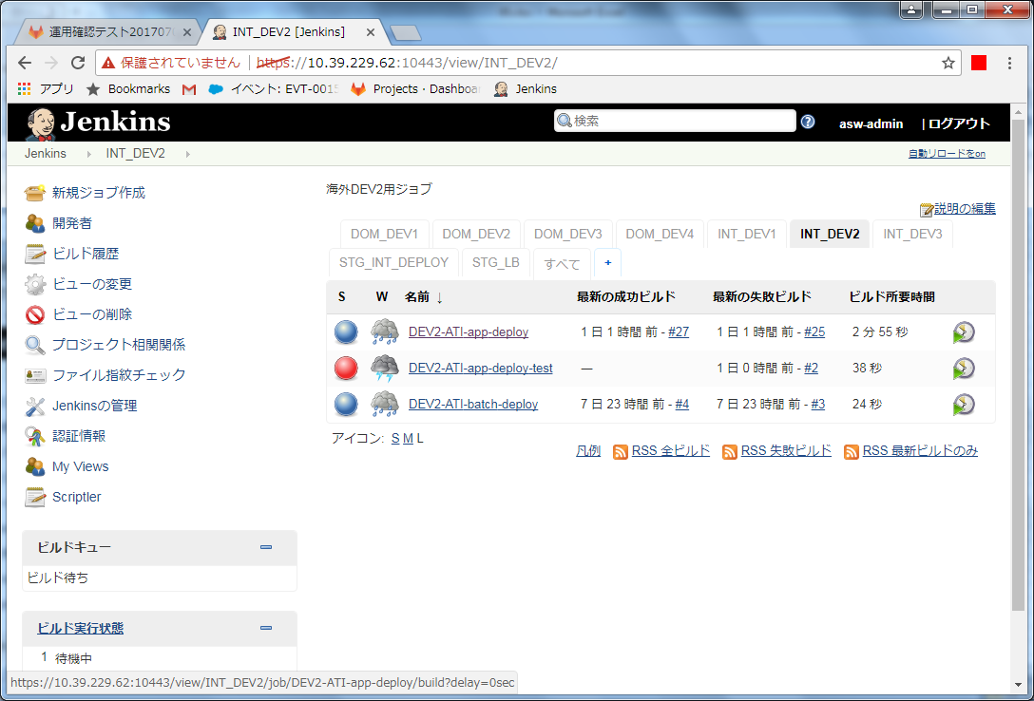
 |  |  |  |  |  |  | ・パラメータ付きビルドジョブ実行ボタン(時計に緑色の三角がついたアイコン)を押下する。 |  |  |  |  |  |  |  |  |  | □

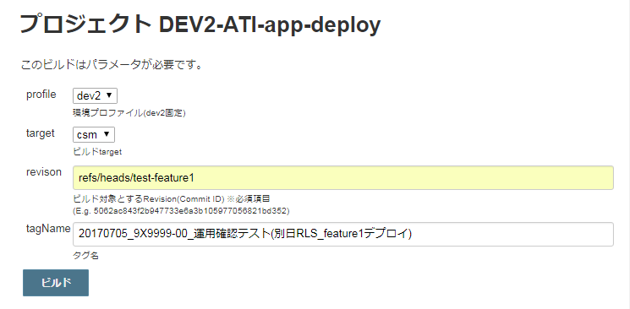
 |  |  |  |  |  |  | ・ビルドのパラメータを設定する。 |  |  |  |  |  |  |  |  |  | □
 |  |  |  |  |  |  |  | 項目 |  | パラメータ |  |  |  | 設定例
 |  |  |  |  |  |  |  | profile |  | リリース環境 |  |  |  | dev3
 |  |  |  |  |  |  |  | target |  | カスタマ画面の場合 |  |  | csm | csm
 |  |  |  |  |  |  |  |  |  | 斡旋団体(旅作)の場合 |  |  | biz
 |  |  |  |  |  |  |  |  |  | 斡旋団体(履歴)の場合 |  |  | mng
 |  |  |  |  |  |  |  | revison |  | ビルド対象とするRevision※ |  |  |  | refs/heads/feature1
 |  |  |  |  |  |  |  |  |  | (デプロイ対象のgitバージョン)
 |  |  |  |  |  |  |  | tagName |  | リリース日_ + ‘案件番号’ + _‘案件名’ |  |  |  | 20170101_9X9999-00_テスト

 |  |  |  |  |  |  |  | ※Revisionの主な設定例：
 |  |  |  |  |  |  |  |  | 指定のブランチの最新バージョンをリリースする場合 |  |  |  |  |  | refs/heads/ブランチ名
 |  |  |  |  |  |  |  |  | 指定の前のバージョンに戻す場合 |  |  |  |  |  | コミットID

 |  |  |  |  |  |  | ・設定内容が正しいことを確認し、[ビルド]ボタンを押下する。 |  |  |  |  |  |  |  |  |  | □

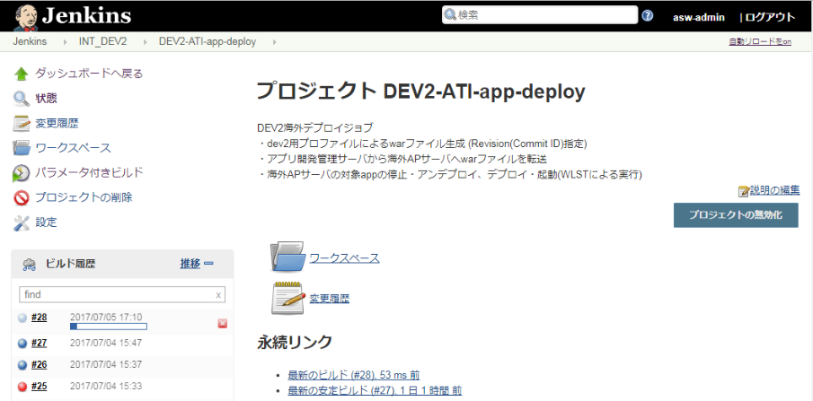
 |  |  |  |  |  |  | ・「ビルド履歴」より対象のビルドを選択し、結果を確認する。 |  |  |  |  |  |  |  |  |  | □
 |  |  |  |  |  |  |  | ※開発環境ではデプロイ後の反映まで自動で行われる
 |  |  |  |  |  |  |  | ※アイコンの色が成功のときは青色、失敗時には赤色になる

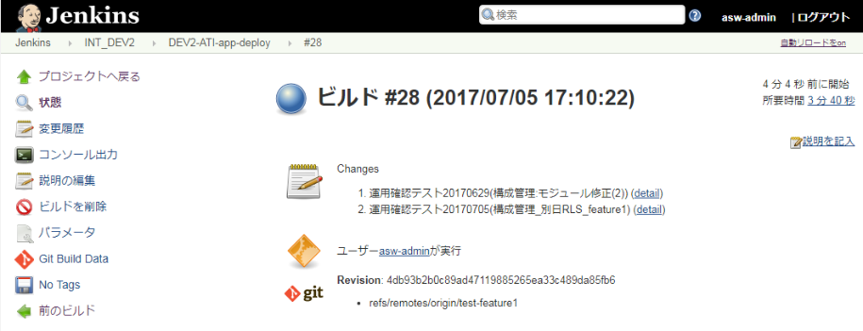
 |  |  |  |  |  |  | ・「コンソール出力」を選択し、ジョブ実行ログを確認する。 |  |  |  |  |  |  |  |  |  | □
 |  |  |  |  |  |  | ・ログの終わりに、"デブロイが完了しました" ～ "Finished: SUCCESS"と表示されていること |  |  |  |  |  |  |  |  |  | □
 |  |  |  |  |  |  | を確認する。
 |  |  |  |  |  |  |  | ※アイコンの色が赤色でかつ、"Finished: FAILURE"の場合、以下の手順
 |  |  |  |  |  |  |  | 【異常時の内容確認方法】を実施する

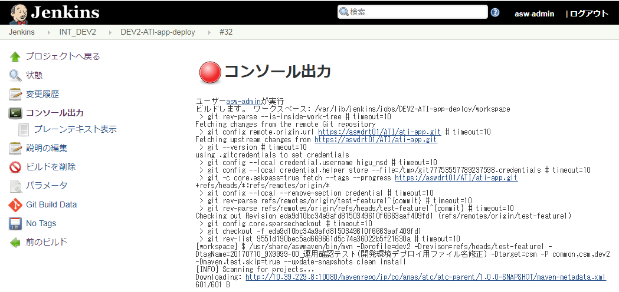
 | 異常時の内容確認方法
 |  |  |  |  |  |  | ・ログからエラーの内容を確認し、対応を依頼する。 |  |  |  |  |  |  |  |  |  | □

jenkinsリリース手順(Batch)
システム名 |  |  | ASWツアー国内 | ドキュメント名 | リリース手順 |  |  |  |  |  | フェーズ |  | 詳細設計 |  |  | 版 |  | 1.0.0
設計書種別 |  |  | jenkinsリリース手順(Batch) | ID |  | 名称 |  |  |  |  | 作成日 |  | 2017-02-11 |  |  | 作成者 |  | NSSOL平松
 |  |  |  |  |  |  |  |  |  |  | 更新日 |  |  |  |  | 更新者

 | ■実施シーン
 |  | バッチアプリケーション等のリリース時

 | ■作業の前提
 |  | 開発環境ではビルド→デプロイ→weblogic反映までを全てjenkins上で実行する
 |  | weblogicの反映を行うため、リリースのタイミングでの環境調整を行う事

 | ■環境
 |  | 開発環境

 | jenkinsリリース手順(Batch) |  |  |  |  |  |  |  |  |  |  |  |  |  |  |  |  |  | ﾁｪｯｸ
 | jenkins |  |  |  |  |  | ・Chromeでjenkinsにログインする。 |  |  |  |  |  |  |  |  |  |  |  | □
 |  |  |  |  |  |  |  | jenkins URL |  |  | https://10.39.229.62:10443/
 |  |  |  |  |  |  |  | ログインユーザ |  |  | asw-admin

 |  |  |  |  |  |  | ・タブから対象環境デプロイジョブを選択する。 |  |  |  |  |  |  |  |  |  |  |  | □

 |  |  |  |  |  |  | ・パラメータ付きビルドジョブ実行ボタン(時計に緑色の三角がついたアイコン)を押下する。 |  |  |  |  |  |  |  |  |  |  |  | □

 |  |  |  |  |  |  | ・ビルドのパラメータを設定する。 |  |  |  |  |  |  |  |  |  |  |  | □
 |  |  |  |  |  |  |  | 項目 |  | パラメータ |  |  |  |  |  | 設定例
 |  |  |  |  |  |  |  | profile |  | リリース環境 |  |  |  |  |  | dev3
 |  |  |  |  |  |  |  | revison |  | ビルド対象とするRevision※ |  |  |  |  |  | refs/heads/feature1
 |  |  |  |  |  |  |  |  |  | (デプロイ対象のgitバージョン)
 |  |  |  |  |  |  |  | tagName |  | リリース日_ + ‘案件番号’ + _‘案件名’ |  |  |  |  |  | 20170101_9X9999-00_テスト

 |  |  |  |  |  |  |  | ※Revisionの主な設定例：
 |  |  |  |  |  |  |  |  | 指定のブランチの最新バージョンをリリースする場合 |  |  |  |  |  |  |  | refs/heads/ブランチ名
 |  |  |  |  |  |  |  |  | 指定の前のバージョンに戻す場合 |  |  |  |  |  |  |  | コミットID

 |  |  |  |  |  |  | ・設定内容が正しいことを確認し、[ビルド]ボタンを押下する。 |  |  |  |  |  |  |  |  |  |  |  | □

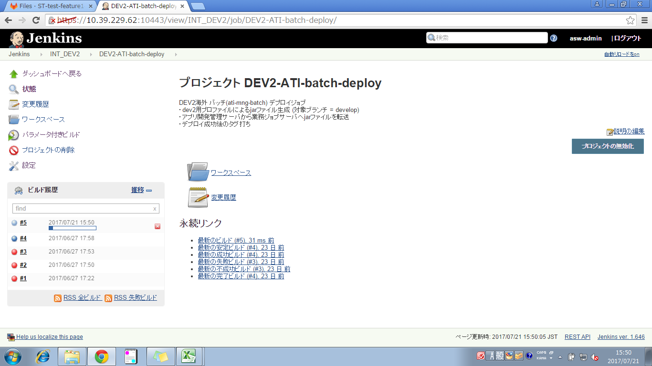
 |  |  |  |  |  |  | ・「ビルド履歴」より対象のビルドを選択し、結果を確認する。 |  |  |  |  |  |  |  |  |  |  |  | □
 |  |  |  |  |  |  |  | ※開発環境ではデプロイ後の反映まで自動で行われる
 |  |  |  |  |  |  |  | ※アイコンの色が成功のときは青色、失敗時には赤色になる

 |  |  |  |  |  |  | ・「コンソール出力」を選択し、ジョブ実行ログを確認する。 |  |  |  |  |  |  |  |  |  |  |  | □
 |  |  |  |  |  |  | ・ログの終わりに、"BUILD SUCCESS" ～ "Finished: SUCCESS"と表示されていること |  |  |  |  |  |  |  |  |  |  |  | □
 |  |  |  |  |  |  | を確認する。
 |  |  |  |  |  |  |  | ※アイコンの色が赤色でかつ、"Finished: FAILURE"の場合、以下の手順
 |  |  |  |  |  |  |  | 【異常時の内容確認方法】を実施する

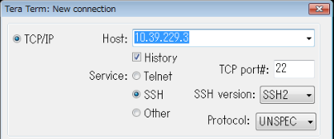
 | TeraTerm |  |  |  |  |  | 【アクセス/アカウント(認証GW)ログイン】
 |  |  |  |  |  |  | ・TeraTermを起動する。 |  |  |  |  |  |  |  |  |  |  |  | □
 |  |  |  |  |  |  | ・ホストにアクセス/アカウント(認証GW)のVIPを指定し、その他の項目は変更せずに |  |  |  |  |  |  |  |  |  |  |  | □
 |  |  |  |  |  |  | 「OK」を押下する。
 |  |  |  |  |  |  |  | ステージング/開発環境 |  |  |  |  |  |  | 10.39.229.3
 |  |  |  |  |  |  |  | 本番環境 |  |  |  |  |  |  | 10.39.161.7
 |  |  |  |  |  |  |  | 本番環境(リモートメンテナンス環境のみ) |  |  |  |  |  |  | 10.56.1.7

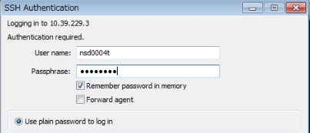
 |  |  |  |  |  |  | ・SSH認証画面でアクセス/アカウント(認証GW)のユーザーIDとパスワードを入力し |  |  |  |  |  |  |  |  |  |  |  | □
 |  |  |  |  |  |  | 「OK」を押下する。
 |  |  |  |  |  |  |  | ユーザID |  | アクセス/アカウント(認証GW)の個人ユーザID
 |  |  |  |  |  |  |  | パスワード |  | アクセス/アカウント(認証GW)の個人パスワード

 |  |  |  |  |  |  | ・正常に接続できたことを確認する。 |  |  |  |  |  |  |  |  |  |  |  | □

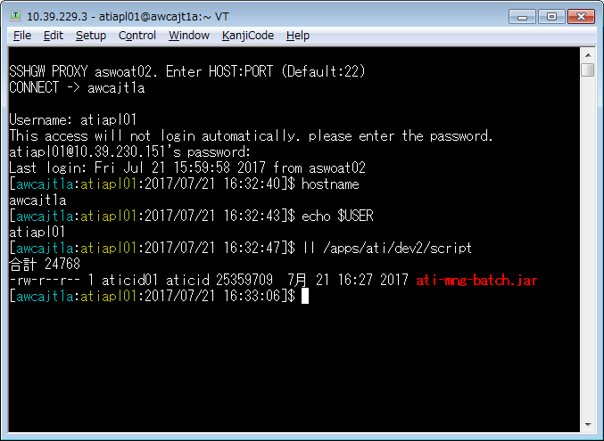
 |  |  |  |  |  |  | 【サーバログイン】
 |  |  |  |  |  |  | ・接続先のホスト名(ノード名)またはIPを入力する。 |  |  |  |  |  |  |  |  |  |  |  | □
 |  |  |  |  |  |  |  | (開発)業務ジョブ #01 |  |  |  | awcajt1a

 |  |  |  |  |  |  | ・接続先のOSユーザー名とパスワードを入力し、正常に接続できることを確認する。 |  |  |  |  |  |  |  |  |  |  |  | □
 |  |  |  |  |  |  |  | ユーザ名 |  | atdapl01

 |  |  |  |  |  |  | ・ログイン先とユーザ名が正しいことを確認する。 |  |  |  |  |  |  |  |  |  |  |  | □
 |  |  |  |  |  |  |  | 入力コマンド |  |  | hostname |  |  | 「awcajt1a」と表示されること |  |  |  |  | □
 |  |  |  |  |  |  |  | 入力コマンド |  |  | echo $USER |  |  | 「atdapl01」と表示されること |  |  |  |  | □

 |  |  |  |  |  |  | 【サーバログイン後の操作】
 |  |  |  |  |  |  | ・デプロイ結果のファイルを確認する。 |  |  |  |  |  |  |  |  |  |  |  | □
 |  |  |  |  |  |  |  | 入力コマンド |  |  | ll /apps/atd/devX/script
 |  |  |  |  |  |  |  | dev1 |  |  | ll /apps/atd/dev1/script
 |  |  |  |  |  |  |  | dev2 |  |  | ll /apps/atd/dev2/script
 |  |  |  |  |  |  |  | dev3 |  |  | ll /apps/atd/dev3/script

 |  |  |  |  |  |  | ・jarファイルが配置され、タイムスタンプが更新されていること。 |  |  |  |  |  |  |  |  |  |  |  | □

 |  |  |  |  |  |  | ・作業を終了する場合
 |  |  |  |  |  |  |  | 入力コマンド |  |  | exit
 |  |  |  |  |  |  |  | ＃コマンドで切断できないときは「ファイル」(File)→「切断」(Exit)

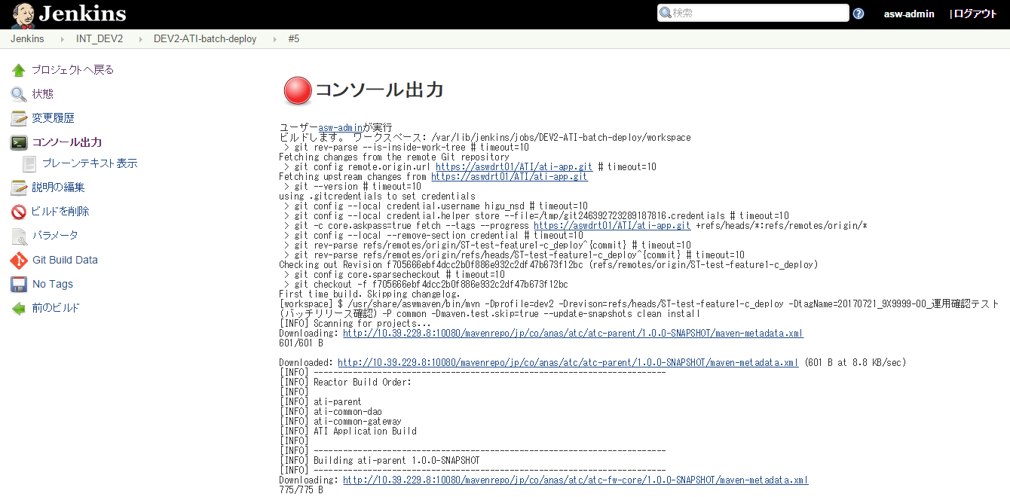
 | 異常時の内容確認方法
 |  |  |  |  |  |  | ・ログからエラーの内容を確認し、対応を依頼する |  |  |  |  |  |  |  |  |  |  |  | □

